PAPI - Requisitos RBAC nº 154
 |  | Versão 1.2 - 05/04/2024

ESCOPO DE VERIFICAÇÃO DE PROCESSO DE ALTERAÇÃO CADASTRAL - IMPLANTAÇÃO DE PAPI | Aeródromo: |  | SXXX
 | Aeronave Crítica: |  | 3C
Processo ANAC nº: XXXXXXXXXXXXX | Condição Operacional: |  | IFR Não-Precisão CAT I Diurno/Noturno

Gerência Técnica de Engenharia Aeroportuária - GTEA/GCOP/SIA

 | Verificação | THR XX | Orientações para elaboração de evidências | Observações do operador de aeródromo
154.207 Faixas de pista de pouso e decolagem
154.207 Faixas de pista de pouso e decolagem (d) Objetos em faixas de pista de pouso e decolagem (2) Nenhum objeto fixo, excetuados os auxílios visuais necessários para fins de navegação aérea que satisfaçam os requisitos de frangibilidade dispostos na Subparte D, deve ser permitido em uma faixa de pista a uma distância de: (i) 30 m a partir do eixo da pista, em pista para operação visual e número de código 1; (ii) 40 m a partir do eixo da pista, em pista para operação visual e número de código 2; (iii) 45 m a partir do eixo da pista, em pista para operação por instrumento e número de código 1 ou 2; (iv) 60 m a partir do eixo da pista, em pista com número de código 3 ou 4, exceto para letra de código F; (v) 70 m a partir do eixo da pista, em pista de aproximação de precisão para letra de código F. NOTA – Os auxílios visuais permitidos nessa faixa são aqueles descritos na subparte D deste regulamento (auxílios visuais para navegação), notadamente os sistemas visuais indicadores de rampa de aproximação, as luzes e os painéis de sinalização vertical. | Documental |  | Apresentar fotos/vídeos do sistema instalado; Apresentar cópia de certificado ou selo de garantia que os equipamentos atendem aos critérios de qualidade, funcionalidade e segurança para seu uso em aeroportos, inclusive frangibilidade.
154.207 Faixas de pista de pouso e decolagem (e) Faixa preparada (1) A porção da faixa de pista de uma pista de pouso e decolagem para operação por instrumento deve ser uma área nivelada, de acordo com as aeronaves para as quais a pista é destinada, para proteger uma aeronave que saia acidentalmente da pista. A área nivelada deve abranger, no mínimo, as seguintes distâncias a partir do eixo da pista e do seu prolongamento: (i) 75 m, onde o número de código for 3 ou 4; e (ii) 40 m, onde o número de código for 1 ou 2; | Documental |  | Apresentar fotos e/ou vídeos demonstrando que as bases nas quais está instalado o PAPI está nivelada com o terreno.
154.303 – Sinalização horizontal
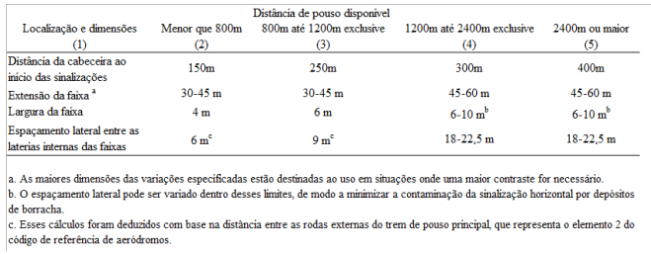 154.303 Sinalização horizontal (e) Sinalização horizontal de ponto de visada (2) Localização (i) A sinalização horizontal de ponto de visada não deve começar mais perto da cabeceira do que a distância indicada na coluna apropriada da Tabela D-2, ressalvando-se que, em pistas equipadas com sistemas visuais de indicação de rampa de aproximação, o início da sinalização horizontal deve coincidir com a origem da rampa de aproximação visual. | Documental |  | Apresentar desenhos "as built" da sinalização horizontal de ponto de visada, incluindo o ponto de origem; Apresentar fotos/vídeos que demonstrem que o início da sinalização horizontal coincide com a origem da rampa de aproximação visual.
154.303 Sinalização horizontal (e) Sinalização horizontal de ponto de visada (2) Localização (ii) A sinalização horizontal de ponto de visada deve consistir em duas faixas contrastantes. As dimensões das faixas e o espaçamento lateral entre suas laterais internas devem estar de acordo com as disposições da coluna apropriada da Tabela D-2. Quando houver sinalização horizontal de zona de toque de pista, o espaçamento lateral entre as faixas deve ser o mesmo que o espaçamento das sinalizações horizontais de zona de toque. | Documental |  | Apresentar desenhos "as built" da sinalização horizontal de ponto de visada; Apresentar fotos/vídeos da sinalização horizontal de ponto de visada.
154.305 - Luzes
154.305 – Luzes (l) PAPI e APAPI (1) Descrição (i) O sistema PAPI deve consistir numa barra de borda de pista de 4 (quatro) unidades de multilâmpadas de transição precisa (ou lâmpadas simples em pares) espaçadas igualmente. O sistema deve estar localizado ao lado esquerdo da pista de pouso e decolagem, a menos que seja fisicamente impraticável. NOTA – Quando uma pista de pouso e decolagem for utilizada por uma aeronave que necessite de orientação visual de rolamento, que não seja oferecida por outros meios externos, uma segunda barra de borda de pista pode ser disposta no lado oposto da pista de pouso e decolagem. | Documental |  | Apresentar fotos/vídeos do sistema instalado e operacional; Apresentar cópia de certificado ou selo de garantia que os equipamentos atendem aos critérios de qualidade, funcionalidade e segurança para seu uso em aeroportos; Apresentar Memorial descritivo do equipamento e especificações técnicas.
154.305 – Luzes (l) PAPI e APAPI (1) Descrição (iii) A barra de borda de pista de um sistema PAPI deve ser construída e disposta de maneira que um piloto em aproximação possa: (A) quando, na rampa de aproximação ou próximo dela, ver duas unidades mais próximas da pista em vermelho e duas unidades mais distantes da pista em branco; (B) quando, acima da rampa de aproximação, ver uma unidade mais próxima da pista em vermelho e três unidades mais distantes da pista em branco; e, quando muito acima da rampa de aproximação, ver todas as unidades em branco; e (C) quando, abaixo da rampa de aproximação, ver as três unidades mais próximas da pista em vermelho e uma unidade mais distante da pista em branco; e, quando muito abaixo da rampa de aproximação, ver todas as unidades em vermelho. | Documental |  | Apresentar memorial de cálculo e memorial descritivo; Apresentar especifiações técnicas do equipamento; Apresentar cópia de certificado ou selo de garantia que os equipamentos atendem aos critérios de qualidade, funcionalidade e segurança para seu uso em aeroportos.
154.305 – Luzes (l) PAPI e APAPI (1) Descrição (iii) A barra de borda de pista de um sistema PAPI deve ser construída e disposta de maneira que um piloto em aproximação possa: (A) quando, na rampa de aproximação ou próximo dela, ver duas unidades mais próximas da pista em vermelho e duas unidades mais distantes da pista em branco; (B) quando, acima da rampa de aproximação, ver uma unidade mais próxima da pista em vermelho e três unidades mais distantes da pista em branco; e, quando muito acima da rampa de aproximação, ver todas as unidades em branco; e (C) quando, abaixo da rampa de aproximação, ver as três unidades mais próximas da pista em vermelho e uma unidade mais distante da pista em branco; e, quando muito abaixo da rampa de aproximação, ver todas as unidades em vermelho. | Documental |  | Apresentar memorial de cálculo e memorial descritivo; Apresentar especifiações técnicas do equipamento; Apresentar cópia de certificado ou selo de garantia que os equipamentos atendem aos critérios de qualidade, funcionalidade e segurança para seu uso em aeroportos. Observação: A conformidade integral deste requisito será atestada por meio do parecer favorável do GEIV.
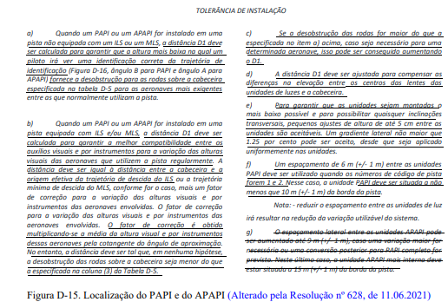 154.305 – Luzes (l) PAPI e APAPI (2) Localização (i) As unidades de luz devem estar localizadas conforme a configuração básica demonstrada na Figura D-15 e sujeitas às tolerâncias de instalação previstas nessa figura. As unidades que formam uma barra de borda de pista devem ser montadas de modo a parecerem, para o piloto de uma aeronave em aproximação, estar substancialmente em uma linha horizontal. As unidades de luz devem ser montadas o mais baixo possível e devem ser frangíveis. | Documental |  | Apresentar desenhos "as built"; Apresentar fotos/vídeos que demonstrem que o equipamento encontra-se implantado conforme desenhos "as built" apresentado, contendo medições de distâncias principais; Apresentar cópia de certificado ou selo de garantia que os equipamentos atendem aos critérios de qualidade, funcionalidade e segurança para seu uso em aeroportos; Apresentar Memorial descritivo do equipamento e especificações técnicas; Apresentar memorial de cálculo. Observação: A conformidade integral deste requisito será atestada por meio do parecer favorável do GEIV.
154.305 – Luzes (l) PAPI e APAPI 3) Características das unidades de luz (i) O sistema deve ser adequado tanto para operações diurnas quanto noturnas. (ii) A transição de cores do vermelho para o branco no plano vertical deve ser tal que pareça, para um observador a uma distância não inferior a 300 m, ocorrer dentro de um ângulo vertical não superior a 3’. (v) Um controle apropriado de intensidade deve ser disposto de forma a permitir ajustes para suprir as condições prevalecentes e evitar o ofuscamento do piloto durante a aproximação e o pouso. | Documental |  | Apresentar fotos/vídeos que demonstrem a variação dos brilhos das luzes a uma distância de aproximadamente 300 m da cabeceira provida pelo PAPI; Apresentar cópia de certificado ou selo de garantia que os equipamentos atendem aos critérios de qualidade, funcionalidade e segurança para seu uso em aeroportos; Apresentar Memorial descritivo do equipamento e especificações técnicas.
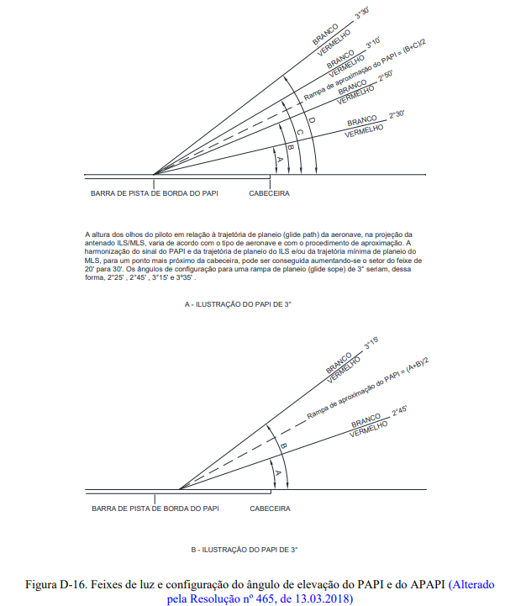 154.305 – Luzes (l) PAPI e APAPI (4) Rampa de aproximação e configuração de elevação das unidades de luz (i) A rampa de aproximação, conforme definida na Figura D-16, deve ser apropriada para as aeronaves que utilizarem a aproximação. (ii) Quando a pista for equipada com um ILS e/ou um MLS, a localização e o ângulo de elevação das unidades de luz devem ser tais que a rampa de aproximação visual esteja na maior conformidade possível com a trajetória de descida do ILS e/ou com a trajetória mínima de descida do MLS, conforme apropriado. | Documental |  | Apresentar memorial de cálculo. Observação: recomenda-se que seja demarcado na pista de pouso e decolagem o Ponto de Origem (PO) do PAPI. Caso implantado, apresentar fotos/videos da demarcação.
154.305 – Luzes (l) PAPI e APAPI (4) Rampa de aproximação e configuração de elevação das unidades de luz (iii) O ângulo das configurações de elevação das unidades de luz em uma barra de borda de pista PAPI deve ser tal que, durante uma aproximação, se o piloto de uma aeronave observar o sinal com uma luz branca e três vermelhas, a aeronave esteja desobstruída de quaisquer objetos na área de aproximação em uma margem segura. (v) A amplitude do azimute do feixe de luz deve ser adequadamente restringida quando um objeto situado fora da superfície de proteção contra obstáculos dos sistemas PAPI ou APAPI, mas dentro dos limites laterais do feixe de luz, se projetar acima do plano da superfície de proteção contra obstáculos e um estudo aeronáutico indicar que esse objeto irá afetar adversamente a segurança das operações. Os limites da restrição devem ser tais que o objeto permaneça fora do alcance do feixe de luz. NOTA – Ver os parágrafos 154.305(l)(5)(i) a 154.305(l)(5)(v) sobre a superfície mencionada de proteção contra obstáculos. | Documental |  | Apresentar memorial de cálculo. Observação: A conformidade deste requisito será atestada por meio do parecer favorável do GEIV.
154.305 – Luzes (l) PAPI e APAPI (5) Superfície de proteção contra obstáculo (i) Uma superfície de proteção contra obstáculos deve ser estabelecida quando for necessário oferecer um sistema visual indicador de rampa de aproximação. (ii) As características da superfície de proteção contra obstáculos, como a origem, divergência, extensão e declividade, devem corresponder às características especificadas na respectiva coluna da Tabela D-6 e na Figura D-17. (iii) Novos objetos ou prolongamentos de objetos existentes não devem ser permitidos acima de uma superfície de proteção contra obstáculos, salvo quando Parecer do SRPV ou CINDACTA declarar que o novo objeto ou prolongamento será encoberto por um objeto irremovível já existente. NOTA – As circunstâncias nas quais o princípio da sombra pode ser corretamente aplicado estão descritas na Subparte D deste RBAC. (iv) Objetos existentes acima de uma superfície de proteção contra obstáculos devem ser removidos, exceto quando, na opinião do SRPV ou CINDACTA, o objeto será encoberto por outro objeto irremovível já existente, ou após um estudo aeronáutico ter determinado que o objeto não irá afetar adversamente a segurança das operações das aeronaves. (v) Quando um estudo aeronáutico indicar que um objeto existente, que se projeta acima de uma superfície de proteção contra obstáculos, pode afetar adversamente a segurança das operações das aeronaves, uma ou mais das seguintes medidas devem ser adotadas: (A) elevar adequadamente a rampa de aproximação do sistema;(B) reduzir a amplitude do azimute do sistema, de modo que o objeto esteja fora do alcance dos feixes; (C) deslocar o eixo do sistema e de sua superfície associada de proteção contra obstáculos em não mais que 5º; (D) deslocar adequadamente a cabeceira; e (E) quando o item (D) for impraticável, deslocar o sistema para barlavento da cabeceira, para prover um aumento na altura de cruzamento da cabeceira igual à altura de penetração do objeto. | Documental |  | Apresentar memorial de cálculo. Observação: A conformidade deste requisito será atestada por meio do parecer favorável do GEIV.
154.501 Sistemas de suprimento de energia elétrica para facilidades de navegação aérea
154.501 Sistemas de suprimento de energia elétrica para facilidades de navegação aérea NOTA – A segurança das operações em aeródromos depende da qualidade da energia elétrica suprida. O sistema total de suprimento de energia elétrica pode incluir conexões a uma ou mais fontes externas de fornecimento de energia, uma ou mais unidades de geração e uma rede de distribuição incluindo transformadores e dispositivos comutadores. Ao planejar o sistema de energia elétrica em aeródromos, devem ser consideradas muitas outras facilidades aeroportuárias cuja energia é fornecida pelo mesmo sistema. (a) Considerações gerais (1) O aeródromo deve dispor de adequada fonte primária de energia elétrica para o funcionamento seguro das facilidades de navegação aérea. | Documental |  | Memorial técnico do projeto; Desenhos técnicos As-built; Fotos e/ou vídeos.
154.501 Sistemas de suprimento de energia elétrica para facilidades de navegação aérea (a) Considerações gerais (3) As conexões da fonte de energia elétrica às facilidades que necessitam de energia secundária devem ser dispostas de modo que as facilidades sejam automaticamente conectadas à fonte secundária de energia em caso de falha da fonte primária de energia. | Documental |  | Memorial técnico do projeto e/ou Declaração do Operador que ateste a característica do sistema; Vídeos que mostrem o acionamento automático da fonte secundária após a queda da fonte primária, filmados simultaneamente a partir da casa de força e das luzes da cabeceira mais distante da casa de força.
154.501 Sistemas de suprimento de energia elétrica para facilidades de navegação aérea (b) Auxílios visuais (1) Aplicação (vi) Os requisitos de uma fonte secundária de energia devem ser satisfeitos por um dos seguintes recursos: (A) energia de rede pública independente, que é uma fonte de energia que abastece os serviços do aeródromo a partir de uma subestação que não a subestação normal, através de uma rede de transmissão que segue uma trajetória diferente da linha normal de fornecimento de energia e cuja possibilidade de falha simultânea das fontes de energia de rede pública independente e normal seja extremamente remota; ou (B) unidades auxiliares de energia, que são grupos geradores, baterias etc., a partir dos quais a energia elétrica pode ser obtida. | Documental |  | Memorial técnico do projeto; Desenhos técnicos As-built; Fotos e/ou vídeos.
154.501 Sistemas de suprimento de energia elétrica para facilidades de navegação aérea (a) Considerações gerais (4) O intervalo de tempo entre a falha da fonte primária de energia e a restauração completa dos serviços exigidos pelo parágrafo 154.501(b)(1)(v) deve ser tão curto quanto possível, exceto quando relativo a auxílios visuais associados a aproximação de não-precisão, aproximação de precisão ou pistas utilizadas para decolagem, caso em que deverão ser aplicados os requisitos da Tabela F-1 para o máximo tempo de comutação. | Documental |  | Vídeos que mostrem o acionamento automático da fonte secundária após a queda da fonte primária, filmados simultaneamente a partir da casa de força e das luzes do PAPI.

